P001001

P001001 | نتيجة | نوع الخشب المستخدم | تكلفة وحدة الأخشاب | إجمالي تكلفة الأخشاب | عدد القطع | عدد دقائق الطباعة | تكلفة الدقيقة | إجمالى تكلفة الطباعة | سعر بيع الدقيقة | إجمالي سعر بيع الطباعة | التكلفة الإجمالية | البيع الإجمالي | تكلفة القطعة | بيع القطعة
 |  | 0.30 | 33.33 | 66.67 | 10.00 | 50.00 | 0.30 | 15.00 | 0.60 | 30.00 | 81.67 | 96.67 | 8.17 | 9.67
 |  | عدد الأرباع |  |  |  |  |  |  |  |  | تكلفة اللاصق | تكلفة اللاصق | تكلفة العمالة | تكلفة العمالة
 |  | 2 |  |  |  |  |  |  |  |  | 0 | 0 | 0 | 0
 |  | سعر اللوح |  |  |  |  |  |  |  |  | تكلفة الديزاين | تكلفة الديزاين | تكلفة التكييس | تكلفة التكييس
 |  | 100.00 |  |  |  |  |  |  |  |  | 0 | 0 | 0 | 0
 |  | مقسم إلى |  |  |  |  |  |  |  |  | تكلفة إضافية | تكلفة إضافية | تكلفة إضافية | تكلفة إضافية | فرق القطعة
 |  | 3 |  |  |  |  |  |  |  |  | 0 | 0 | 0 | 0 | 1.50
 |  |  |  |  |  |  |  |  |  |  | إجمالي التكلفة | إجمالي البيع | صافي التكلفة | صافي البيع | إجمالي الفرق
 |  |  |  |  |  |  |  |  |  |  | 81.67 | 96.67 | 8.17 | 9.67 | 15.00

P001002

P001002 | نتيجة | نوع الخشب المستخدم | تكلفة وحدة الأخشاب | إجمالي تكلفة الأخشاب | عدد القطع | عدد دقائق الطباعة | تكلفة الدقيقة | إجمالى تكلفة الطباعة | سعر بيع الدقيقة | إجمالي سعر بيع الطباعة | التكلفة الإجمالية | البيع الإجمالي | تكلفة القطعة | بيع القطعة
 |  | 0.30 | 33.33 | 66.67 | 10.00 | 42.00 | 0.30 | 12.60 | 0.60 | 25.20 | 79.27 | 91.87 | 7.93 | 9.19
 |  | عدد الأرباع |  |  |  |  |  |  |  |  | تكلفة اللاصق | تكلفة اللاصق | تكلفة العمالة | تكلفة العمالة
 |  | 2 |  |  |  |  |  |  |  |  | 0 | 0 | 0 | 0
 |  | سعر اللوح |  |  |  |  |  |  |  |  | تكلفة الديزاين | تكلفة الديزاين | تكلفة التكييس | تكلفة التكييس
 |  | 100.00 |  |  |  |  |  |  |  |  | 0 | 0 | 0 | 0
 |  | مقسم إلى |  |  |  |  |  |  |  |  | تكلفة إضافية | تكلفة إضافية | تكلفة إضافية | تكلفة إضافية | فرق القطعة
 |  | 3 |  |  |  |  |  |  |  |  | 0 | 0 | 0 | 0 | 1.26
 |  |  |  |  |  |  |  |  |  |  | إجمالي التكلفة | إجمالي البيع | صافي التكلفة | صافي البيع | إجمالي الفرق
 |  |  |  |  |  |  |  |  |  |  | 79.27 | 91.87 | 7.93 | 9.19 | 12.60

P001003

P001003 | نتيجة | نوع الخشب المستخدم | تكلفة وحدة الأخشاب | إجمالي تكلفة الأخشاب | عدد القطع | عدد دقائق الطباعة | تكلفة الدقيقة | إجمالى تكلفة الطباعة | سعر بيع الدقيقة | إجمالي سعر بيع الطباعة | التكلفة الإجمالية | البيع الإجمالي | تكلفة القطعة | بيع القطعة
 |  | 0.30 | 33.33 | 66.67 | 10.00 | 33.00 | 0.30 | 9.90 | 0.60 | 19.80 | 76.57 | 86.47 | 7.66 | 8.65
 |  | عدد الأرباع |  |  |  |  |  |  |  |  | تكلفة اللاصق | تكلفة اللاصق | تكلفة العمالة | تكلفة العمالة
 |  | 2 |  |  |  |  |  |  |  |  | 0 | 0 | 0 | 0
 |  | سعر اللوح |  |  |  |  |  |  |  |  | تكلفة الديزاين | تكلفة الديزاين | تكلفة التكييس | تكلفة التكييس
 |  | 100.00 |  |  |  |  |  |  |  |  | 0 | 0 | 0 | 0
 |  | مقسم إلى |  |  |  |  |  |  |  |  | تكلفة إضافية | تكلفة إضافية | تكلفة إضافية | تكلفة إضافية | فرق القطعة
 |  | 3 |  |  |  |  |  |  |  |  | 0 | 0 | 0 | 0 | 0.99
 |  |  |  |  |  |  |  |  |  |  | إجمالي التكلفة | إجمالي البيع | صافي التكلفة | صافي البيع | إجمالي الفرق
 |  |  |  |  |  |  |  |  |  |  | 76.57 | 86.47 | 7.66 | 8.65 | 9.90

P001004

P001004 | نتيجة | نوع الخشب المستخدم | تكلفة وحدة الأخشاب | إجمالي تكلفة الأخشاب | عدد القطع | عدد دقائق الطباعة | تكلفة الدقيقة | إجمالى تكلفة الطباعة | سعر بيع الدقيقة | إجمالي سعر بيع الطباعة | التكلفة الإجمالية | البيع الإجمالي | تكلفة القطعة | بيع القطعة
 |  | 0.30 | 33.33 | 66.67 | 10.00 | 46.00 | 0.30 | 13.80 | 0.60 | 27.60 | 80.47 | 94.27 | 8.05 | 9.43
 |  | عدد الأرباع |  |  |  |  |  |  |  |  | تكلفة اللاصق | تكلفة اللاصق | تكلفة العمالة | تكلفة العمالة
 |  | 2 |  |  |  |  |  |  |  |  | 0 | 0 | 0 | 0
 |  | سعر اللوح |  |  |  |  |  |  |  |  | تكلفة الديزاين | تكلفة الديزاين | تكلفة التكييس | تكلفة التكييس
 |  | 100.00 |  |  |  |  |  |  |  |  | 0 | 0 | 0 | 0
 |  | مقسم إلى |  |  |  |  |  |  |  |  | تكلفة إضافية | تكلفة إضافية | تكلفة إضافية | تكلفة إضافية | فرق القطعة
 |  | 3 |  |  |  |  |  |  |  |  | 0 | 0 | 0 | 0 | 1.38
 |  |  |  |  |  |  |  |  |  |  | إجمالي التكلفة | إجمالي البيع | صافي التكلفة | صافي البيع | إجمالي الفرق
 |  |  |  |  |  |  |  |  |  |  | 80.47 | 94.27 | 8.05 | 9.43 | 13.80

P001005

P001005 | نتيجة | نوع الخشب المستخدم | تكلفة وحدة الأخشاب | إجمالي تكلفة الأخشاب | عدد القطع | عدد دقائق الطباعة | تكلفة الدقيقة | إجمالى تكلفة الطباعة | سعر بيع الدقيقة | إجمالي سعر بيع الطباعة | التكلفة الإجمالية | البيع الإجمالي | تكلفة القطعة | بيع القطعة
 |  | 0.30 | 33.33 | 66.67 | 7.00 | 37.00 | 0.30 | 11.10 | 0.60 | 22.20 | 77.77 | 88.87 | 11.11 | 12.70
 |  | عدد الأرباع |  |  |  |  |  |  |  |  | تكلفة اللاصق | تكلفة اللاصق | تكلفة العمالة | تكلفة العمالة
 |  | 2 |  |  |  |  |  |  |  |  | 0 | 0 | 0 | 0
 |  | سعر اللوح |  |  |  |  |  |  |  |  | تكلفة الديزاين | تكلفة الديزاين | تكلفة التكييس | تكلفة التكييس
 |  | 100.00 |  |  |  |  |  |  |  |  | 0 | 0 | 0 | 0
 |  | مقسم إلى |  |  |  |  |  |  |  |  | تكلفة إضافية | تكلفة إضافية | تكلفة إضافية | تكلفة إضافية | فرق القطعة
 |  | 3 |  |  |  |  |  |  |  |  | 0 | 0 | 0 | 0 | 1.59
 |  |  |  |  |  |  |  |  |  |  | إجمالي التكلفة | إجمالي البيع | صافي التكلفة | صافي البيع | إجمالي الفرق
 |  |  |  |  |  |  |  |  |  |  | 77.77 | 88.87 | 11.11 | 12.70 | 11.10

P001006

P001006 | نتيجة | نوع الخشب المستخدم | تكلفة وحدة الأخشاب | إجمالي تكلفة الأخشاب | عدد القطع | عدد دقائق الطباعة | تكلفة الدقيقة | إجمالى تكلفة الطباعة | سعر بيع الدقيقة | إجمالي سعر بيع الطباعة | التكلفة الإجمالية | البيع الإجمالي | تكلفة القطعة | بيع القطعة
 |  | 0.30 | 33.33 | 66.67 | 10.00 | 43.00 | 0.30 | 12.90 | 0.60 | 25.80 | 79.57 | 92.47 | 7.96 | 9.25
 |  | عدد الأرباع |  |  |  |  |  |  |  |  | تكلفة اللاصق | تكلفة اللاصق | تكلفة العمالة | تكلفة العمالة
 |  | 2 |  |  |  |  |  |  |  |  | 0 | 0 | 0 | 0
 |  | سعر اللوح |  |  |  |  |  |  |  |  | تكلفة الديزاين | تكلفة الديزاين | تكلفة التكييس | تكلفة التكييس
 |  | 100.00 |  |  |  |  |  |  |  |  | 0 | 0 | 0 | 0
 |  | مقسم إلى |  |  |  |  |  |  |  |  | تكلفة إضافية | تكلفة إضافية | تكلفة إضافية | تكلفة إضافية | فرق القطعة
 |  | 3 |  |  |  |  |  |  |  |  | 0 | 0 | 0 | 0 | 1.29
 |  |  |  |  |  |  |  |  |  |  | إجمالي التكلفة | إجمالي البيع | صافي التكلفة | صافي البيع | إجمالي الفرق
 |  |  |  |  |  |  |  |  |  |  | 79.57 | 92.47 | 7.96 | 9.25 | 12.90

P001009

P001009 | نتيجة | نوع الخشب المستخدم | تكلفة وحدة الأخشاب | إجمالي تكلفة الأخشاب | عدد القطع | عدد دقائق الطباعة | تكلفة الدقيقة | إجمالى تكلفة الطباعة | سعر بيع الدقيقة | إجمالي سعر بيع الطباعة | التكلفة الإجمالية | البيع الإجمالي | تكلفة القطعة | بيع القطعة
 |  | 0.30 | 33.33 | 66.67 | 12.00 | 53.00 | 0.30 | 15.90 | 0.60 | 31.80 | 82.57 | 98.47 | 6.88 | 8.21
 |  | عدد الأرباع |  |  |  |  |  |  |  |  | تكلفة اللاصق | تكلفة اللاصق | تكلفة العمالة | تكلفة العمالة
 |  | 2 |  |  |  |  |  |  |  |  | 0 | 0 | 0 | 0
 |  | سعر اللوح |  |  |  |  |  |  |  |  | تكلفة الديزاين | تكلفة الديزاين | تكلفة التكييس | تكلفة التكييس
 |  | 100.00 |  |  |  |  |  |  |  |  | 0 | 0 | 0 | 0
 |  | مقسم إلى |  |  |  |  |  |  |  |  | تكلفة إضافية | تكلفة إضافية | تكلفة إضافية | تكلفة إضافية | فرق القطعة
 |  | 3 |  |  |  |  |  |  |  |  | 0 | 0 | 0 | 0 | 1.33
 |  |  |  |  |  |  |  |  |  |  | إجمالي التكلفة | إجمالي البيع | صافي التكلفة | صافي البيع | إجمالي الفرق
 |  |  |  |  |  |  |  |  |  |  | 82.57 | 98.47 | 6.88 | 8.21 | 15.90

P001010

P001010 | نتيجة | نوع الخشب المستخدم | تكلفة وحدة الأخشاب | إجمالي تكلفة الأخشاب | عدد القطع | عدد دقائق الطباعة | تكلفة الدقيقة | إجمالى تكلفة الطباعة | سعر بيع الدقيقة | إجمالي سعر بيع الطباعة | التكلفة الإجمالية | البيع الإجمالي | تكلفة القطعة | بيع القطعة
 |  | 0.30 | 33.33 | 66.67 | 10.00 | 41.00 | 0.20 | 8.20 | 1.00 | 41.00 | 74.87 | 107.67 | 7.49 | 10.77
 |  | عدد الأرباع |  |  |  |  |  |  |  |  | تكلفة اللاصق | تكلفة اللاصق | تكلفة العمالة | تكلفة العمالة
 |  | 2 |  |  |  |  |  |  |  |  | 0 | 0 | 0 | 0
 |  | سعر اللوح |  |  |  |  |  |  |  |  | تكلفة الديزاين | تكلفة الديزاين | تكلفة التكييس | تكلفة التكييس
 |  | 100.00 |  |  |  |  |  |  |  |  | 0 | 0 | 0 | 0
 |  | مقسم إلى |  |  |  |  |  |  |  |  | تكلفة إضافية | تكلفة إضافية | تكلفة إضافية | تكلفة إضافية | فرق القطعة
 |  | 3 |  |  |  |  |  |  |  |  | 0 | 0 | 0 | 0 | 3.28
 |  |  |  |  |  |  |  |  |  |  | إجمالي التكلفة | إجمالي البيع | صافي التكلفة | صافي البيع | إجمالي الفرق
 |  |  |  |  |  |  |  |  |  |  | 74.87 | 107.67 | 7.49 | 10.77 | 32.80

P003001
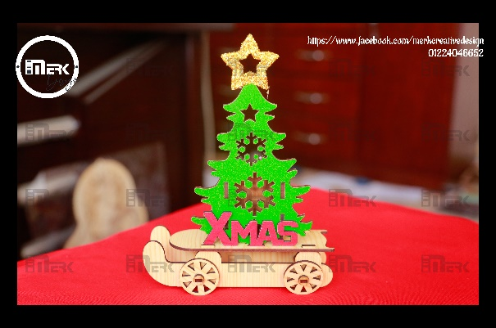
P003001 | مقلمة شجرة كريسماس بعجل | نوع اللوح | سعر لوح الخشب | اللوح مقسم إلي | تكلفة وحده الخشب | عدد الوحدات المستخدمة | إجمالي تكلفة الأخشاب | عدد دقائق طباعة الأخشاب | سعر الدقيقة | إجمالي تكلفة طباعة الأخشاب | إجمالي تكلفة الأخشاب بالطباعة | تكلفة العمالة للقطعة | إجمالي تكلفة العمالة | إجمالي التكلفة | عدد الوحدات | سعر القطعة
 |  | 0.30 | 100.00 | 3 | 33.33 | 2 | 66.67 | 130 | 0.6 | 78.00 | 144.67 | 1.00 | 48.00 | 212.67 | 48 | 4.43

 |  | نوع اللوح | سعر لوح الخشب | اللوح مقسم إلي | تكلفة وحده الخشب | عدد الوحدات المستخدمة | إجمالي تكلفة الأخشاب | عدد دقائق طباعة الأخشاب | سعر الدقيقة | إجمالي تكلفة طباعة الأخشاب | إجمالي تكلفة الأخشاب بالطباعة | تكلفة التكييس للقطعة | تكلفة التكييس للقطعة
 |  | 0.60 | 100.00 | 3 | 33.33 | 0 | 0.00 | 0 | 0.6 | 0.00 | 0.00 | 0 | 0

 |  |  | سعر لوح الفوم |  |  | عدد الوحدات المستخدمة | إجمالي تكلفة الفوم | عدد دقائق طباعة الفوم | سعر الدقيقة | إجمالي تكلفة طباعة الفوم | إجمالي تكلفة الفوم بالطباعة | تكلفة اضافية للقطعة | تكلفة اضافية للقطعة
 |  |  | 7.00 |  |  | 2 | 14.00 | 10 | 0.6 | 6.00 | 20.00 | 0.00 | 0.00

 |  |  | سعر البوري |  |  | عدد الوحدات المستخدمة | إجمالي تكلفة الفوم | عدد دقائق طباعة الفوم | سعر الدقيقة | إجمالي تكلفة طباعة الفوم | إجمالي تكلفة البوري بالطباعة
 |  |  | 7.00 |  |  | 0 | 0.00 | 0 | 0.6 | 0.00 | 0.00

P003002

P003002 | مقلمة شجرة كريسماس بعجل | نوع اللوح | سعر لوح الخشب | اللوح مقسم إلي | تكلفة وحده الخشب | عدد الوحدات المستخدمة | إجمالي تكلفة الأخشاب | عدد دقائق طباعة الأخشاب | سعر الدقيقة | إجمالي تكلفة طباعة الأخشاب | إجمالي تكلفة الأخشاب بالطباعة | تكلفة العمالة للقطعة | إجمالي تكلفة العمالة | إجمالي التكلفة | عدد الوحدات | سعر القطعة
 |  | 0.30 | 100.00 | 3 | 33.33 | 1 | 33.33 | 32 | 0.6 | 19.20 | 52.53 | 1.00 | 24.00 | 96.53 | 24 | 4.02

 |  | نوع اللوح | سعر لوح الخشب | اللوح مقسم إلي | تكلفة وحده الخشب | عدد الوحدات المستخدمة | إجمالي تكلفة الأخشاب | عدد دقائق طباعة الأخشاب | سعر الدقيقة | إجمالي تكلفة طباعة الأخشاب | إجمالي تكلفة الأخشاب بالطباعة | تكلفة التكييس للقطعة | تكلفة التكييس للقطعة
 |  | 0.60 | 100.00 | 3 | 33.33 | 0 | 0.00 | 0 | 0.6 | 0.00 | 0.00 | 0 | 0

 |  |  | سعر لوح الفوم |  |  | عدد الوحدات المستخدمة | إجمالي تكلفة الفوم | عدد دقائق طباعة الفوم | سعر الدقيقة | إجمالي تكلفة طباعة الفوم | إجمالي تكلفة الفوم بالطباعة | تكلفة اضافية للقطعة | تكلفة اضافية للقطعة
 |  |  | 7.00 |  |  | 2 | 14.00 | 10 | 0.6 | 6.00 | 20.00 | 0.00 | 0.00

 |  |  | سعر البوري |  |  | عدد الوحدات المستخدمة | إجمالي تكلفة الفوم | عدد دقائق طباعة الفوم | سعر الدقيقة | إجمالي تكلفة طباعة الفوم | إجمالي تكلفة البوري بالطباعة
 |  |  | 7.00 |  |  | 0 | 0.00 | 0 | 0.6 | 0.00 | 0.00

P003004
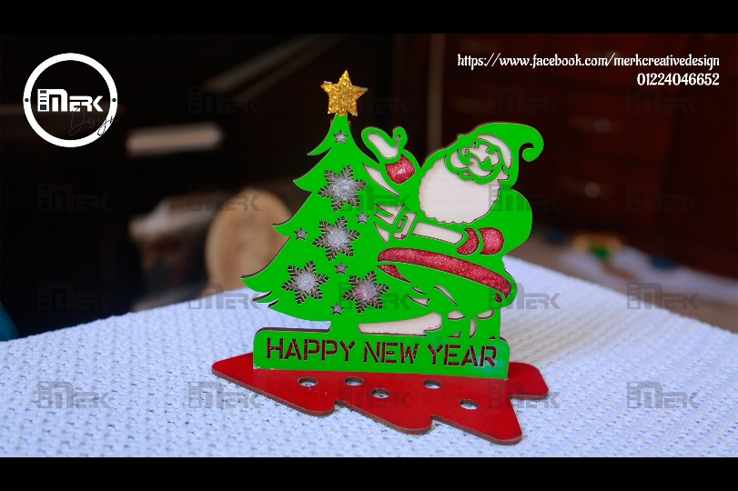
P003004 | مقلمة شجرة كريسماس بعجل | نوع اللوح | سعر لوح الخشب | اللوح مقسم إلي | تكلفة وحده الخشب | عدد الوحدات المستخدمة | إجمالي تكلفة الأخشاب | عدد دقائق طباعة الأخشاب | سعر الدقيقة | إجمالي تكلفة طباعة الأخشاب | إجمالي تكلفة الأخشاب بالطباعة | تكلفة العمالة للقطعة | إجمالي تكلفة العمالة | إجمالي التكلفة | عدد الوحدات | سعر القطعة
 |  | 0.30 | 100.00 | 3 | 33.33 | 1 | 33.33 | 35 | 0.6 | 21.00 | 54.33 | 1.00 | 20.00 | 100.33 | 20 | 5.02

 |  | نوع اللوح | سعر لوح الخشب | اللوح مقسم إلي | تكلفة وحده الخشب | عدد الوحدات المستخدمة | إجمالي تكلفة الأخشاب | عدد دقائق طباعة الأخشاب | سعر الدقيقة | إجمالي تكلفة طباعة الأخشاب | إجمالي تكلفة الأخشاب بالطباعة | تكلفة التكييس للقطعة | تكلفة التكييس للقطعة
 |  | 0.60 | 100.00 | 3 | 33.33 | 0 | 0.00 | 0 | 0.6 | 0.00 | 0.00 | 0 | 0

 |  |  | سعر لوح الفوم |  |  | عدد الوحدات المستخدمة | إجمالي تكلفة الفوم | عدد دقائق طباعة الفوم | سعر الدقيقة | إجمالي تكلفة طباعة الفوم | إجمالي تكلفة الفوم بالطباعة | تكلفة اضافية للقطعة | تكلفة اضافية للقطعة
 |  |  | 7.00 |  |  | 2 | 14.00 | 20 | 0.6 | 12.00 | 26.00 | 0.00 | 0.00

 |  |  | سعر البوري |  |  | عدد الوحدات المستخدمة | إجمالي تكلفة الفوم | عدد دقائق طباعة الفوم | سعر الدقيقة | إجمالي تكلفة طباعة الفوم | إجمالي تكلفة البوري بالطباعة
 |  |  | 7.00 |  |  | 0 | 0.00 | 0 | 0.6 | 0.00 | 0.00

P003008
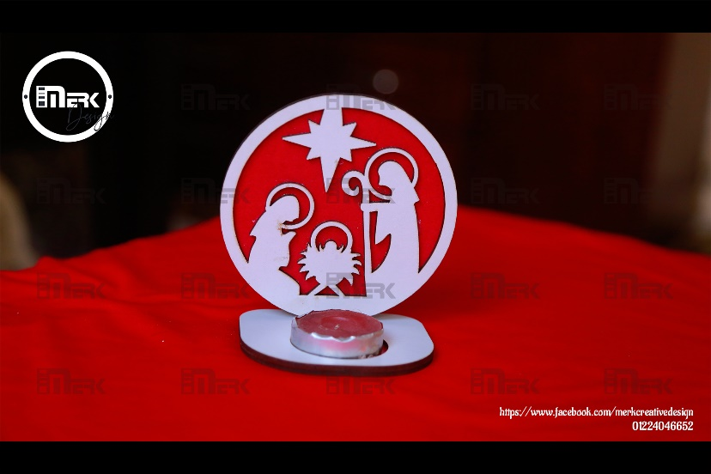
P003008 | مقلمة شجرة كريسماس بعجل | نوع اللوح | سعر لوح الخشب | اللوح مقسم إلي | تكلفة وحده الخشب | عدد الوحدات المستخدمة | إجمالي تكلفة الأخشاب | عدد دقائق طباعة الأخشاب | سعر الدقيقة | إجمالي تكلفة طباعة الأخشاب | إجمالي تكلفة الأخشاب بالطباعة | تكلفة العمالة للقطعة | إجمالي تكلفة العمالة | إجمالي التكلفة | عدد الوحدات | سعر القطعة
 |  | 0.30 | 100.00 | 3 | 33.33 | 1 | 33.33 | 26 | 0.6 | 15.60 | 48.93 | 1.00 | 46.00 | 119.28 | 46 | 2.59

 |  | نوع اللوح | سعر لوح الخشب | اللوح مقسم إلي | تكلفة وحده الخشب | عدد الوحدات المستخدمة | إجمالي تكلفة الأخشاب | عدد دقائق طباعة الأخشاب | سعر الدقيقة | إجمالي تكلفة طباعة الأخشاب | إجمالي تكلفة الأخشاب بالطباعة | تكلفة التكييس للقطعة | تكلفة التكييس للقطعة
 |  | 0.60 | 100.00 | 3 | 33.33 | 0 | 0.00 | 0 | 0.6 | 0.00 | 0.00 | 0 | 0

 |  |  | سعر لوح الفوم |  |  | عدد الوحدات المستخدمة | إجمالي تكلفة الفوم | عدد دقائق طباعة الفوم | سعر الدقيقة | إجمالي تكلفة طباعة الفوم | إجمالي تكلفة الفوم بالطباعة | تكلفة اضافية للقطعة | تكلفة اضافية للقطعة
 |  |  | 7.00 |  |  | 1.25 | 8.75 | 26 | 0.6 | 15.60 | 24.35 | 0.00 | 0.00

 |  |  | سعر البوري |  |  | عدد الوحدات المستخدمة | إجمالي تكلفة الفوم | عدد دقائق طباعة الفوم | سعر الدقيقة | إجمالي تكلفة طباعة الفوم | إجمالي تكلفة البوري بالطباعة
 |  |  | 7.00 |  |  | 0 | 0.00 | 0 | 0.6 | 0.00 | 0.00

